关系图
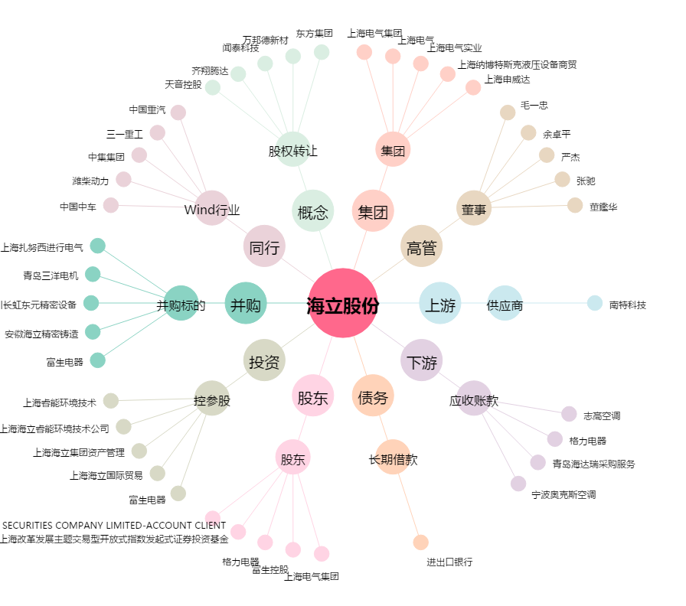
海立股份[600619.SH] - 关系概览图

